Sheet1
 | EAI | ESB | MQ | CDC | REST
정의 | - 기업에서 운영하는 서로 다른 애플리케이션을 네트워크 프로토콜이나 DB, OS와 같은 Backend 소프트웨어에 관계없이 비즈니스 프로세스 차원에서 통합하는 솔루션 | - 기업에서 운영되는 다른 플랫폼이나 애플리케이션을 하나의 시스템으로 관리하고 운영할 수 있도록 하는 서비스 중심의 통합 아키텍처 | - 메시지 기반의 미들웨어로 메시지를 이용하여 여러 어플리케이션, 시스템, 서비스들을 연결해주는 솔루션이다. MOM(Message Oriented Middleware)를 구현한 솔루션으로 비동기 메시지를 사용하는 서비스들 사이에서 데이터를 교환해주는 역할을 한다. | - 변경된 데이터를 사용하여 동작을 취할 수 있도록 데이터를 결정하고 추적하기 위해 사용되는 여러 소프트웨어 디자인 패턴들의 모임 | - 자원을 이름(자원의 표현)으로 구분하여 해당 자원의 상태(정보)를 주고 받는 모든 것을 의미한다 - 월드 와이드 웹(www)과 같은 분산 하이퍼미디어 시스템을 위한 소프트웨어 개발 아키텍처의 한 형식
특징 | - 미들웨어(Hub)를 이용하여 비즈니스 로직을 중심으로 어플리케이션을 연계하는 방식 - 단일 접점인 허브시스템을 통해 어플리케이션을 통합하는 중앙 집중식 연결 (1:N) - 비즈니스 로직을 중심으로 기업 내 어플리케이션을 연계 - 효율성↑ but 구축비용 ↑ - 벤더 종속적인 기술 사용 | - 미들웨어(Bus)를 이용한 서비스 중심의 시스템 연계방식으로 SOA 사상과 더불어 ESB라고 하는 경향이 강함 - EAI에 표준 I/F와 SOA사상이 접목된 형태 - 서비스 중심의 프로세스 통합 - 표준기술(웹서비스, XML등) 채용으로 이기종에 대한 표준통합 환경 제공 - 멀티 프로토콜 지원 - 버스(분산 구조) 형태의 느슨한 결합 - 재사용 가능한 컴포넌트를 조립하는 방식 | - Producer(sender)가 메시지를 큐에 전송하면 Consumer(receiver)가 처리하는 방식으로, Producer와 Consumer에 Message 프로세스가 추가되는 것이 특징이다. | - 실시간 또는 근접 실시간 데이터 통합을 기반으로 하는 데이터 웨어하우스 및 기타 데이터 저장소 구축에 넓게 활용된다 - 스토리지 하드웨어 계층에서부터 애플리케이션 계층에 이르기까지 다양한 계층에서 다양한 기술을 통해 구현 되 수 있다 - 단일 정보 시스템 내 다수의 CDC 매커니즘이 구현돼 동작될 수 있다 | 1. Server-Client(서버-클라이언트 구조) - 자원이 있는 쪽이 Server, 자원을 요청하는 쪽이 Client가 된다. * REST Server: API를 제공하고 비즈니스 로직 처리 및 저장을 책임진다. * Client: 사용자 인증이나 context(세션, 로그인 정보) 등을 직접 관리하고 책임진다. - 서로 간 의존성이 줄어든다. 2. Stateless(무상태) - HTTP 프로토콜은 Stateless Protocol이므로 REST 역시 무상태성을 갖는다. - Client의 context를 Server에 저장하지 않는다. 즉, 세션과 쿠키와 같은 context 정보를 신경쓰지 않아도 되므로 구현이 단순해진다. - Server는 각각의 요청을 완전히 별개의 것으로 인식하고 처리한다. * 각 API 서버는 Client의 요청만을 단순 처리한다. 즉, 이전 요청이 다음 요청의 처리에 연관되어서는 안된다. 물론 이전 요청이 DB를 수정하여 DB에 의해 바뀌는 것은 허용한다. * Server의 처리 방식에 일관성을 부여하고 부담이 줄어들며, 서비스의 자유도가 높아진다. 3. Cacheable(캐시 처리 가능) - 웹 표준 HTTP 프로토콜을 그대로 사용하므로 웹에서 사용하는 기존의 인프라를 그대로 활용할 수 있다. 즉, HTTP가 가진 가장 강력한 특징 중 하나인 캐싱 기능을 적용할 수 있다. * HTTP 프로토콜 표준에서 사용하는 Last-Modified 태그나 E-Tag를 이용하면 캐싱 구현이 가능하다. - 대량의 요청을 효율적으로 처리하기 위해 캐시가 요구된다. - 캐시 사용을 통해 응답시간이 빨라지고 REST Server 트랜잭션이 발생하지 않기 때문에 전체 응답시간, 성능, 서버의 자원 이용률을 향상시킬 수 있다. 4. Layered System(계층화) - Client는 REST API Server만 호출한다. - REST Server는 다중 계층으로 구성될 수 있다. * API Server는 순수 비즈니스 로직을 수행하고 그 앞단에 보안, 로드밸런싱, 암호화, 사용자 인증 등을 추가하여 구조상의 유연성을 줄 수 있다. 또한 로드밸런싱, 공유 캐시 등을 통해 확장성과 보안성을 향상시킬 수 있다. - PROXY, 게이트웨이 같은 네트워크 기반의 중간 매체를 사용할 수 있다. 5. Code-On-Demand(optional) - Server로부터 스크립트를 받아서 Client에서 실행한다. -> 반드시 충족할 필요는 없다. 6. Uniform Interface(인터페이스 일관성) - URI로 지정한 Resource에 대한 조작을 통일되고 한정적인 인터페이스로 수행한다. - HTTP 표준 프로토콜에 따르는 모든 플랫폼에서 사용이 가능하다. -> 특정 언어나 기술에 종속되지 않는다.
아키텍처 |  |  | 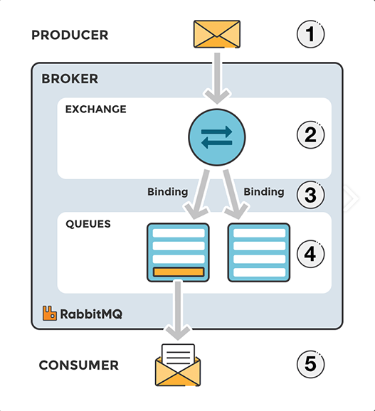 | 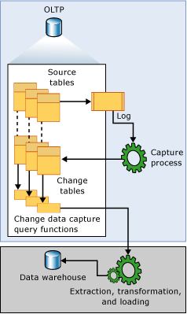
적용예시
장점 | - 신규 애플리케이션 도입 시 확장 용이 - 개발 및 유지보수의 생산성/편의성 증대 | - 표준기술 사용 및 서비스 단위 재사용 -> 통합비용 ↓ - 버스 형태의 연결 구조로 확장성/유연성 ↑ | - 비동기(Asynchronous) : 큐(Queue)에 넣기 떄문에 나중에 처리 할 수 있음 - 비동조(Decoupling) : 애플리케이션(Application)과 분리할 수 있음 - 탄력성(Resilience) : 일부가 실패 시 전체에 영향을 받지 않음 - 과잉(Redundancy) : 실패할 경우 재실행이 가능 - 보증(Guarantees) : 작업이 처리된 걸 확인할 수 있음 - 확장성(Scalable) : 다수의 프로세스들이 큐에 메시지를 보낼 수 있음 |  | - HTTP 프로토콜의 인프라를 그대로 사용하므로 REST API 사용을 위한 별도의 인프라를 구출할 필요가 없다 - HTTP 프로토콜의 표준을 최대한 활용하여 여러 추가적인 장점을 함께 가져갈 수 있게 해준다 - HTTP 표준 프로토콜에 따르는 모든 플랫폼에서 사용이 가능하다 - Hypermedia API의 기본을 충실히 지키면서 범용성을 보장한다 - REST API 메시지가 의도하는 바를 명확하게 나타내므로 의도하는 바를 쉽게 파악할 수 있다 - 여러가지 서비스 디자인에서 생길 수 있는 문제를 최소화한다 - 서버와 클라이언트의 역할을 명확하게 분리한다
단점 | - 시스템 추가 확장 시 EAI 제품의 Adaptor 추가 구입하거나 지속적 개발 비용 투입 - 중앙 Hub 장애 시 전체 시스템에 영향을 미침 (Single Point Failure) | - 초기 구축비용 ↑ |  |  | - 표준이 존재하지 않는다 - 사용할 수 있는 메소드가 4가지 밖에 없다 -> HTTP Method 형태가 제한적이다 - 브라우저를 통해 테스트할 일이 많은 서비스라면 쉽게 고칠 수 있는 URL보다 Header 값이 왠지 더 어렵게 느껴진다 - 구형 브라우저가 아직 제대로 지원해주지 못하는 부분이 존재한다 -> PUT, DELETE를 사용하지 못하는 점, pushState를 지원하지 않는 점

